BNR
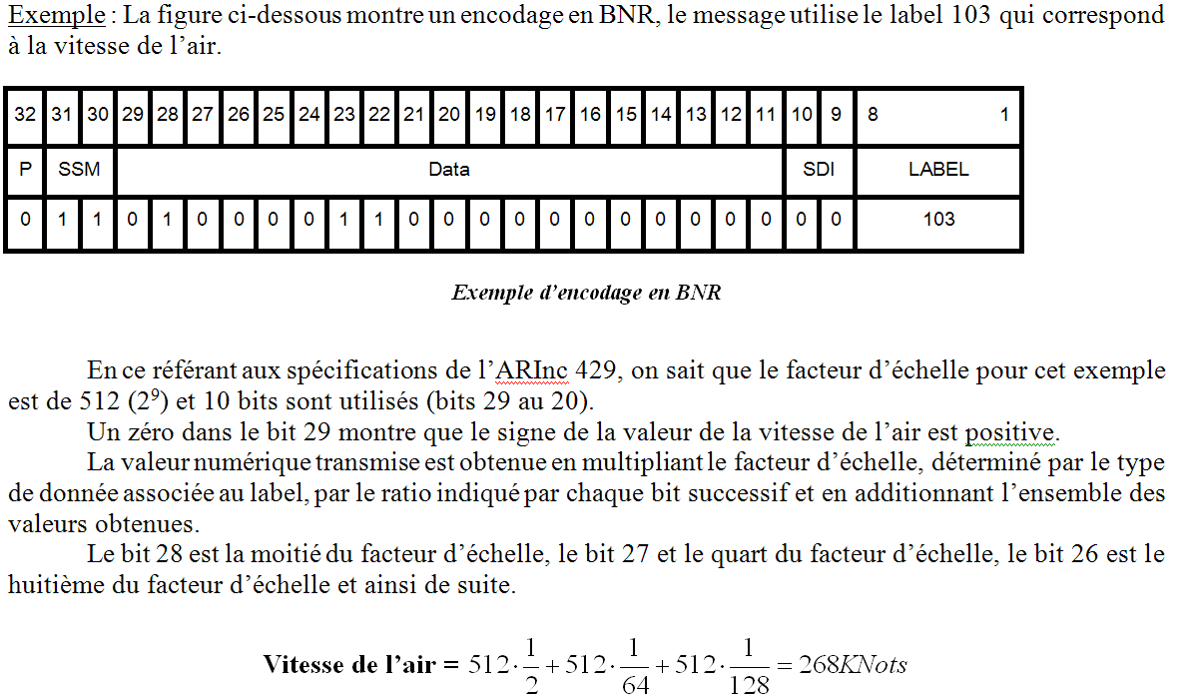
ARINC 429 BNR |  | Parité |  |  | Signe | MSB data |  |  |  |  |  |  |  |  |  |  |  |  |  |  |  |  | Data LSB |  |  | LSB Label |  |  |  |  |  |  | Label MSB
 | ARINC429 |  | SSM |  |  | DATA Field |  |  |  |  |  |  |  |  |  |  |  |  |  |  |  |  |  | SDI |  | LABEL en octal
 | N° bit | 32 | 31 | 30 | 29 | 28 | 27 | 26 | 25 | 24 | 23 | 22 | 21 | 20 | 19 | 18 | 17 | 16 | 15 | 14 | 13 | 12 | 11 | 10 | 9 | 8 | 7 | 6 | 5 | 4 | 3 | 2 | 1
 | valeur binaire | 1 | 1 | 1 | 0 | 1 | 1 | 1 | 0 | 0 | 0 | 0 | 0 | 0 | 0 | 0 | 0 | 0 | 0 | 0 | 0 | 0 | 0 | 0 | 0 | 0 | 0 | 0 | 0 | 1 | 0 | 1 | 1 | <- ZONE de SAISIE
 | poids |  |  |  |  |  |  |  |  |  |  |  |  |  |  |  |  |  |  |  |  |  |  |  |  | 1 | 2 | 4 | 1 | 2 | 4 | 1 | 2
 |  |  |  |  | -FS pour codage BNR |  |  |  |  |  |  |  |  |  |  |  |  |  |  |  |  |  |  |  |  | 0 |  |  | 2 |  |  | 3
 | poids FS |  |  |  | -180 | 90 | 45 | 22.5 | 11.25 | 5.625 | 2.8125 | 1.40625 | 0.703125 | 0.3515625 | 0.17578125 | 0.087890625 | 0.0439453125 | 0.02197265625 | 0.010986328125 | 0.0054931640625 | 0.0027465820312 | 0.0013732910156 | 0.00068664550781
 |  | 128 | 64 | 32 | 16 | 8 | 4 | 2 | 1 | 128 | 64 | 32 | 16 | 8 | 4 | 2 | 1 | 128 | 64 | 32 | 16 | 8 | 4 | 2 | 1 | 128 | 64 | 32 | 16 | 8 | 4 | 2 | 1
 | Hexa | EE |  |  |  |  |  |  |  | 00 |  |  |  |  |  |  |  | 00 |  |  |  |  |  |  |  | 0B
 | Decimal | 238 |  |  |  |  |  |  |  | 0 |  |  |  |  |  |  |  | 0 |  |  |  |  |  |  |  | 11

 |  |  |  |  |  |  |  |  |  |  |  |  |  |  |  |  |  |  |  |  |  |  |  |  |  | Label: |  |  | 3 | 2 | 0

 |  |  |  |  |  |  |  | BNR data = |  | 157.5

 |  | SSM |  | 3
 |  | SDI |  | 0

maj dm du 11 02 2014

BCD
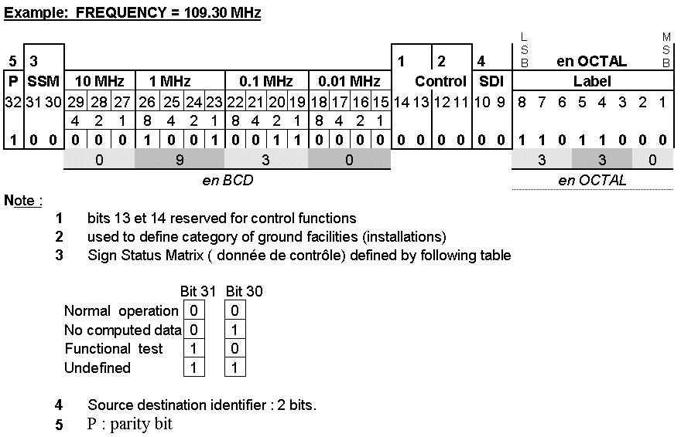
ARINC 429 BCD |  |  |  |  | 10 |  |  | 1 |  |  |  | 0.1 |  |  |  | 0.01 |  |  |  | 0 |  |  |  | MHz |  | LSB Label |  |  |  |  |  |  | Label MSB
 |  | Parité |  |  | 100 |  |  | 10 |  |  |  | 1 |  |  |  | 0.1 |  |  |  | 0.01 |  |  |  | NM
 |  |  |  |  | 1000 |  |  | 100 |  |  |  | 10 |  |  |  | 1 |  |  |  | 0.1 |  |  |  | divers
 | ARINC429 |  | SSM |  | DATA Field |  |  |  |  |  |  |  |  |  |  |  |  |  |  |  |  |  |  | SDI |  | LABEL en octal
 | N° bit | 32 | 31 | 30 | 29 | 28 | 27 | 26 | 25 | 24 | 23 | 22 | 21 | 20 | 19 | 18 | 17 | 16 | 15 | 14 | 13 | 12 | 11 | 10 | 9 | 8 | 7 | 6 | 5 | 4 | 3 | 2 | 1
 | valeur binaire | 1 | 0 | 0 | 0 | 1 | 1 | 0 | 0 | 1 | 0 | 0 | 0 | 0 | 1 | 0 | 1 | 0 | 1 | 0 | 0 | 0 | 0 | 0 | 0 | 1 | 0 | 0 | 0 | 0 | 0 | 0 | 1 | <- ZONE de SAISIE
 | poids BCD |  |  |  | 4 | 2 | 1 | 8 | 4 | 2 | 1 | 8 | 4 | 2 | 1 | 8 | 4 | 2 | 1 | 8 | 4 | 2 | 1 |  |  | 1 | 2 | 4 | 1 | 2 | 4 | 1 | 2
 |  |  |  |  |  |  |  |  |  |  |  |  |  |  |  |  |  |  |  |  |  |  |  |  |  | 1 |  |  | 0 |  |  | 2

 |  | 128 | 64 | 32 | 16 | 8 | 4 | 2 | 1 | 128 | 64 | 32 | 16 | 8 | 4 | 2 | 1 | 128 | 64 | 32 | 16 | 8 | 4 | 2 | 1 | 128 | 64 | 32 | 16 | 8 | 4 | 2 | 1
 | Hexadecimal | 8 |  |  |  | C |  |  |  | 8 |  |  |  | 5 |  |  |  | 4 |  |  |  | 0 |  |  |  | 8 |  |  |  | 1
 |  | 8 |  |  |  | 12 |  |  |  | 8 |  |  |  | 5 |  |  |  | 4 |  |  |  | 0 |  |  |  | 8 |  |  |  | 1
 | Hexa | 8C |  |  |  |  |  |  |  | 85 |  |  |  |  |  |  |  | 40 |  |  |  |  |  |  |  | 81
 | Decimal | 140 |  |  |  |  |  |  |  | 133 |  |  |  |  |  |  |  | 64 |  |  |  |  |  |  |  | 129
 | BCD |  |  |  | 3 |  |  | 2 |  |  |  | 1 |  |  |  | 5 |  |  |  | 0

 |  |  |  |  |  |  |  | BCD data = F (MHz) |  | 132.15 |  |  |  |  |  |  |  |  |  |  |  |  |  |  |  | Label: |  |  | 2 | 0 | 1
 |  |  |  |  |  |  |  | BCD data = DME (NM) |  | 321.50
 |  |  |  |  |  |  |  | BCD data = divers |  | 3215.00

 |  | SSM |  | 0
 |  | SDI |  | 0

maj dm du 11 02 2014

Arinc 429 LABEL
ARINC 429 Labels |  |  |  |  |  |  |  |  |  |  |  | DDRMI A300-600
 |  |  |  |  |  |  |  |  |  |  |  | PHENELIX
This is my collection of ARINC 429 labels. I can't afford to buy the CD from ARINC for $500 that has the labels on it, so I am slowly collecting the labels as I find them and as I learn about their function.

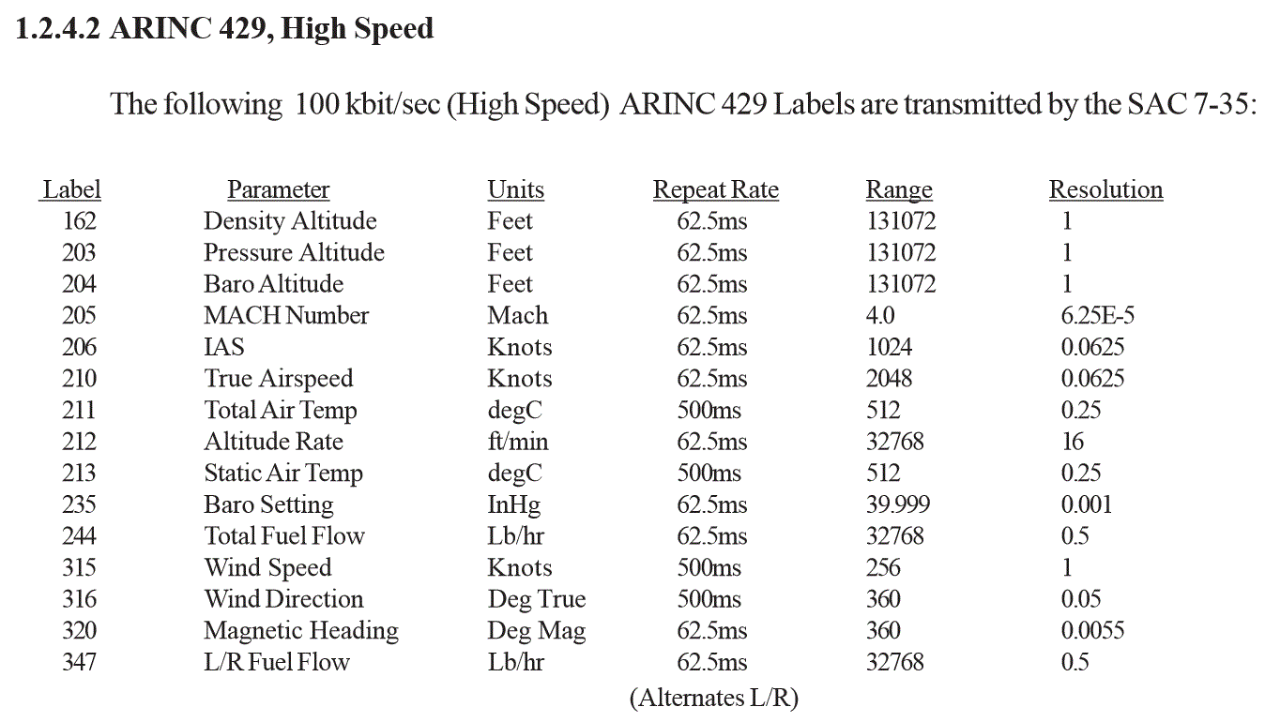
Label Octal | Label Description |  |  | Vitesse 12,5kHz / 100 kHz | Unité | Repeat Rate | Label Format | Sign | Bit | Range | Resolution | Label Value Base

001 | Distance To Go | SSM |  |  |  |  | BNR
012 | Ground Speed |  |  |  |  |  | BNR
024 | Course 1 VOR |  |  |  |  |  | BCD
027 | Course 2 VOR |  |  |  |  |  | BCD
030 | VHF FREQUENCY | 11 |  | LOW | MHz | 200ms | BCD | NO | 15 | 108,0 a 117,95 MHz | 0,05MHz
035 | freq DME |  |  |  | MHz | 125ms | BCD | NO |  |  | 0,05MHz
076 | ALTITUDE | 11 |  | LOW | Feet | 100ms | BNR | YES | 18 | 131072 | 0,125 feet
100 | Selected Radial on VOR |  |  |  |  |  | BNR
100 | Course 1 VOR |  |  |  |  | 200ms | BNR
101 | Heading Select |  |  | LOW
102 | Selected Altitude |  |  |  |  |  | BNR | NO | 12 |  |  | LSB is 16ft
104 | Selected Altitude Rate |  |  |  |  |  | BNR | YES | 9 |  |  | LSB 32ft/min
105 | QFU |  | QFU
110 | LATITUDE | 11 |  |  | radian | 500ms | BNR | YES | 18 | Pi = 180° | 1,46e-9 radian | Nord 0 ou Sud1-
110 | Course 2 VOR |  |  |  |  | 200ms | BNR
111 | LONGITUDE | 11 |  |  | radian | 500ms | BNR | YES | 18 | Pi = 180° | 1,46e-9 radian | EAST 0 ou West1-
114 | Selected Airspeed/Mach |  |  |  |  |  | BNR | NO | 9 |  |  | LSB is 0.5kt or 0.004M
116 | Cross Track Distance
117 | NAV Vertical Deviation
120 | Latitude FINE | 11 |  |  | radian | 500ms | BNR | NO | 11 | Pi | 1,46e-9 radian
121 | Longitude FINE | 11 |  |  | radian | 500ms | BNR | NO | 11 | Pi | 1,46e-9 radian
140 | Flight Director Yaw Command
141 | Flight Director Roll Command
142 | LEFT Wing Fuel Quantity Dsplay | 11 |  |  | LBS | 100ms | BNR | NO | 15 | 32768 | 1
142 | Fast/Slow Indicator
143 | Flight Director Pitch Command
162 | ADF1 |  | Density | 100 k | Feet | 62,5 ms | BNR |  |  | 131072 | 1
162 | BEARING | 11 |  | LOW | Deg Mag | 50ms | BNR | YES | 12 | 180 | 0,044° | LSB = 0,044°
173 | Localizer |  | LOC |  | DDM | 50ms | BNR | YES | 12 | 40%
174 | Glide Slope |  | GLIDE |  | DDM | 50ms | BNR | YES | 12 | 80%
201 | DME |  |  |  | NM | 125ms | BCD
202 | DME | 11 |  |  | NM | 125ms | BNR | NO | 19 | 256 | 0.0009765 | LSB 0,0009765 NM = 1,852 m
203 | Pressure Altitude |  | QNE | 100k | Feet | 62,5 ms | BNR | YES | 17 | 131072 | 1
204 | Baro Altitude |  |  | 100k | Feet | 62,5 ms | BNR | YES | 17 | 131072 | 1
205 | Mach Airspeed |  | M | 100k | Mach | 62,5 ms | BNR | NO | 10 | 4 | 6.25E-05 | LSB 2048/512M
206 | Indicated Airspeed |  | IAS | 100k | Knots | 62,5 ms | BNR | NO | 10 | 1024 | 0.0625 | LSB 1023/512kt
210 | True Airspeed | 11 | TAS | 100k | Knots | 62,5 ms | BNR | NO | 15 | 4096 | 0,125KT
211 | Total Air Temp |  | TAT | 100k | degC | 500ms | BNR |  |  | 512 | 0.25
212 | Barometric Altitude Rate / vertical speed | 11 | Vz | 100k | FPM | 100ms | BNR | YES | 17 | 32768 | 0,25FPM
213 | Static Air Temp |  | SAT | 100k | degC | 500ms | BNR |  |  | 512
222 | Omnibearing on VOR |  |  | LOW | deg | 75ms | BNR | YES | 12 | 180
235 | Baro Setting |  |  | 100k | inHg | 62,5 ms | BNR |  |  | 40 | 0.001
244 | Total Fuel Flow |  |  | 100k | Lb/hr | 62,5 ms | BNR |  | 14 | 32768 | 0.5
270 | Alert and To-From Bitfield
312 | Ground Speed |  | GS |  |  |  | BNR | NO | 10 |  |  | LSB 1024/512kt
313 | True Track Angle |  |  |  |  |  | BNR | YES | 10 |  |  | LSB 90/512º
314 | True Heading
315 | Wind Speed |  |  | 100k | Knots | 500ms | BNR |  |  | 256 | 1
316 | Win Direction |  |  | 100k | Deg True | 62,5 ms | BNR |  |  | 360 | 0.05
320 | Magnetic Heading | 11 | Cap | 100k | Deg Mag | 50ms | BNR | YES | 15 | 180 | 0.0055
321 | Drift
324 | Pitch Angle | 11 | PITCH | LOW | Deg | 50ms | BNR | YES | 14 | 180 | 0.011
325 | Roll Angle | 11 | ROLL | LOW | Deg | 50ms | BNR | YES | 14 | 180 | 0.011
335 | Track Rate Angle |  |  |  |  |  | BNR | YES |  |  |  | LSB 8/256º
347 | L/R Fuel Flow |  |  | 100k | Lb/hr | 62,5 ms | BNR |  | 14 | 32768 | 0.5
365 | Inertial Vertical Velocity |  |  |  |  |  | BNR | YES | 9 |  |  | LSB = 8192/256fpm (32fpm resolution)

test DDRMI A330-600
TEST DU VOR SEXTANT
DDRMI 63540-156-2/-3/-170-2
 | note : | Le VOR 1 est indiqué par la simple flèche
 |  | Le VOR 2 est indiqué par la double flèche

 | Donnée | Label | Valeur
 | Cap | 320 | 330° (- 30°)
 | Gisement VOR 1 | 222 | 250° (-110°)
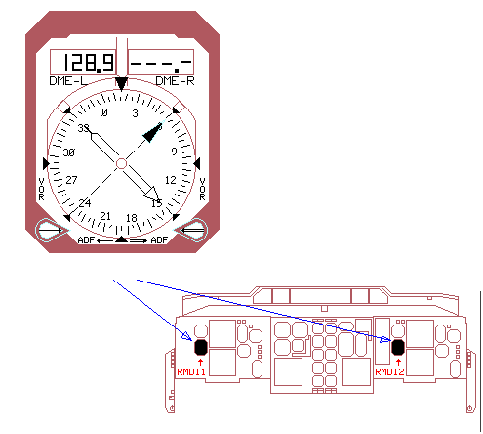
 | Gisement VOR 2 | 222 | 170 degrés
 | Distance DME 1 | 201 | 100.0 Nm
 | Distance DME 2 | 201 | 200.0 Nm
 | Cap sélectionné | 101 | 60°

 | Test :

 | La procédure de test suivante doit être menée pas à pas selon les différents tableaux.
 | d’une part à chaque pin de validité de sortie du réceptacle et d’autre part à l’alim + 28 VDC.
 | La validité d’une sortie particulière est alors testée en connectant le voltmètre DC à la pin H (borne – du voltmètre) et la sortie à tester.
 | Pour tester la validité des signaux de sortie, la résistance de 1,47 kΩ doit être connectée

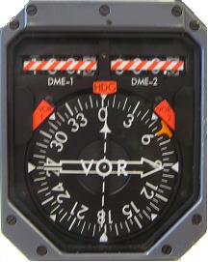
 | Si on lit 0 au voltmètre à état masse (0)
 | Si on lit + 28 VDC à état haut (1)

 | Pin de connexion | Sortie
 | K | Cap
 | X | VOR1
 | k | VOR2
 | m | DME1
 | t | DME2

Cablage DDRMI
La connection entre l’ instrument DDRMI et le bus ARINC429

Nous avons trouvé les connections interne du connecteur dans la documentation de Thomson-CSF Jaeger Products. ( Component Maintenance Manual 34-50-01 page 12, 102 & 113)
Le connecteur utilisé est du type 03-38 CD9 FDBA 56-20-41 SX-K-5610 (source projet Master 1).

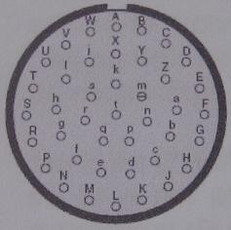
Les Pins qui sont interressant pour notre project sont :

Numéro de pin | Caractéristiques
C,D | 2 broches de l’alimentation principale de 115V 400Hz (triphasé)
G | Aircraft Ground
H | DC Ground (Input/Output reference)
b,c | VOR1 bus
e,f | VOR2 bus
g,h | DME1 bus
i,j | DME2 bus
R,S | Heading - main bus

Pour contrôler et verifier la validité des signaux de sortie, on peut utiliser les pins suivantes. |  | Le connecteur utilisé est d’un type 03-38 CD9 FDBA 56-20-41 SX-K-5610

Pin de connexion | Sortie | 4.1 La configuration initiale de la DDRMI
K | Cap (heading validity)
X | VOR1 validity
k | VOR2 validity | Data Bus | Label (code octal) | Données présentées
m | DME1 validity | Cap (heading) | 320 | 330°
t | DME2validity | VOR1 (bearing) | 222 | 250°
 |  | VOR2 (bearing) | 222 | 170°
La procédure de test est décrite dans le CMM 63540-156-3 (34-50-01 à partir de page 101) |  | DME1 (distance) | 201 (BCD) | 100,0 NM
 |  | DME2 (distance) | 201 (BCD) | 200,0 NM
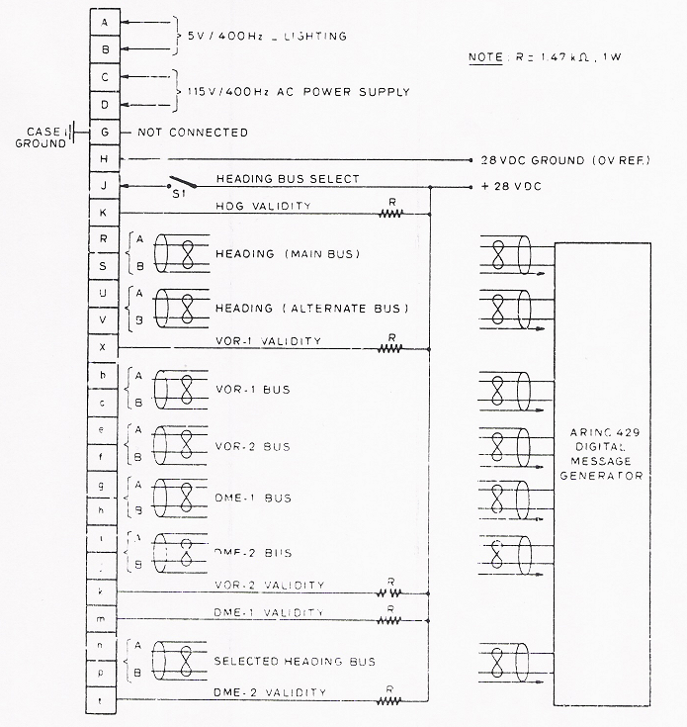
 |  | Cap sélectionné | 101 | 60°

